界面&功能
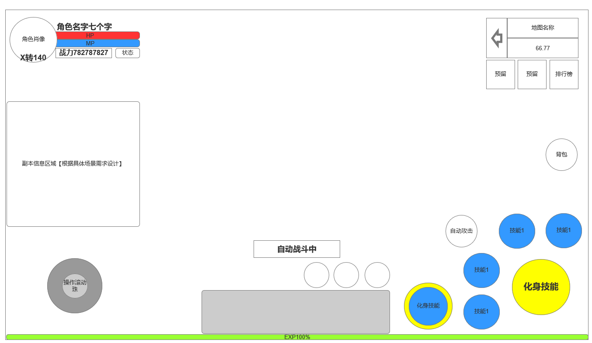
主界面 |  |  |  | 功能规则

 | 功能入口 |  |  |  |  | 主界面 相关基础规则和清单
 |  |  |  |  | 1.设计目的是什么 |  |  | 5功能点清单
 | 1.进入游戏即展示主界面 |  |  |  | ▶ | 主界面，排布需要在主界面上存在的UI，展示提供角色行动场景，排布技能操作按钮 |  | 模块 | 类型 | 内容 | 优先级
 |  |  |  |  | ▶ | 为特殊战斗机制提供界面设计 |  | 主界面 | UI和资源 | 主界面各模块UI | 1
 |  |  |  |  | 2.基本规则 |  |  |  | UI和资源 | 功能入口图标 | 1
 |  |  |  |  | ▶ | 根据系统开放规则逐步显示功能模块 |  |  | UI和资源 | 被动技能TIPS，图标 | 1
 |  |  |  |  | 3.解锁方式 |  |  |  | UI和资源 | 化身界面展示模型，化身技能特效 | 3
 |  |  |  |  | ▶ | 进入游戏即展现主界面 |  |  | 功能逻辑 | 功能开放 | 1
 |  |  |  |  |  |  |  |  | 功能逻辑 | 各功能展开，收起状态 | 1
 |  |  |  |  | 4关联功能 |  |  |  | 功能逻辑 | 技能释放栏变化规则 | 1
 |  |  |  |  | ▶ | 各功能功能开放 |  |  | 功能逻辑 | 浮动消息提示 | 2
 |  |  |  |  | ▶ | 社交聊天组队模块 |  |  | 功能逻辑 | 快捷道具使用 | 1
 |  |  |  |  | ▶ | 角色信息模块 |  | 6.各功能逻辑流程
 |  |  |  |  | ▶ | 怪物信息模块 |  |  | 功能开放
 |  |  |  |  | ▶ | 技能操作模块 |  |  | ▶ | 进入游戏即展现主界面
 |  |  |  |  | ▶ | 地图信息模块 |  |  | 显示内容 |  | 特殊场景主界面显示内容
 |  |  |  |  | ▶ | 功能预览模块 |  |  | ▶ | 各功能功能开放 | 特殊场景信息统一显示在主界面左边栏
 |  |  |  |  | ▶ | 主场景模块 |  |  | ▶ | 社交聊天组队模块 | 相关UI元素是否屏蔽根据具体功能场景单独设计
 |  |  |  |  | ▶ | 快捷道具使用栏 |  |  | ▶ | 角色信息模块
 |  |  |  |  |  |  |  |  | ▶ | 怪物信息模块
 |  |  |  |  |  |  |  |  | ▶ | 技能操作模块
 |  |  |  |  |  |  |  |  | ▶ | 地图信息模块
 |  |  |  |  |  |  |  |  | ▶ | 功能预览模块
 |  |  |  |  |  |  |  |  | ▶ | 主场景模块
 |  |  |  |  |  |  |  |  | ▶ | 快捷道具使用栏

6
 | 技能界面【当前为示例】
1
4
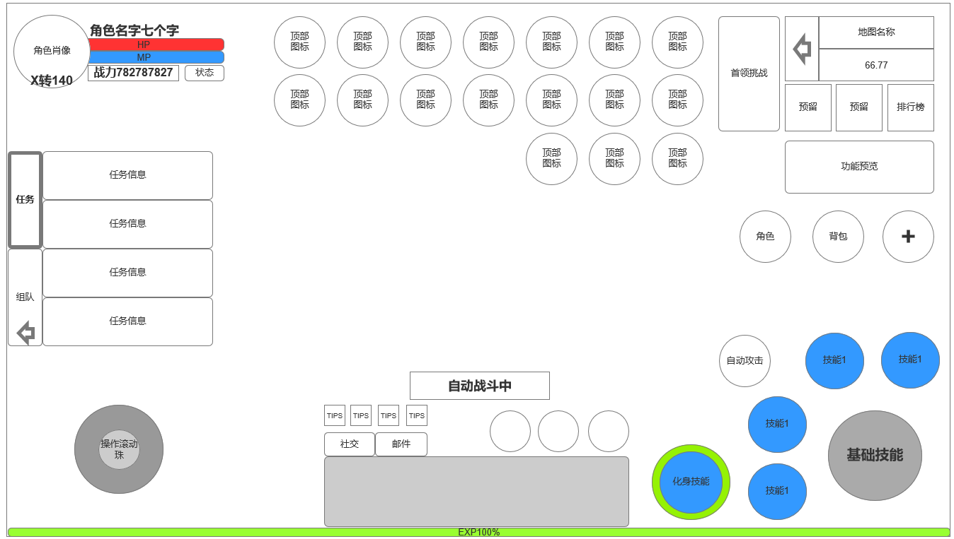
 |  | 1.角色信息栏 |  |  | 1.功能开放
 |  | ▶ | 角色头像 |  | ▶ | 进入游戏即展现主界面
 |  | ▶ | 角色转生等级/等级 |  | 2.角色信息界面
 |  | ▶ | 角色名称，最多七个字 |  | ▶ | 显示角色头像
 |  |  |  |  | ▶ | 角色转生等级&角色等级
7
 |  | 2.任务区域 |  |  | ▶ | 角色生命和魔法值条
 |  | ▶ | 任务信息栏 |  | ▶ | 角色名字，最多七个字
 |  | ▶ | 组队按钮 |  | ▶ | 角色状态，战力数值
 |  | ▶ | 界面收缩按钮 |  | 3.任务信息界面
2
5
 |  |  |  |  | ▶ | 根据当前任务状态显示任务信息
 |  | 3.操作滚轮 |  |  |  | 任务可接受状态 | 黄色字体任务名

 |  |  |  |  |  | 任务已完成可交付 | 绿色字体任务名

8
 |  | 4.顶部功能入口按钮区域 |  |  |  | 任务进行中 | 红色字体任务名
3

 |  | ▶ | 首领挑战功能入口 |  | ▶ | 组队按钮入口
 |  | ▶ | 常规功能入口按钮 |  | ▶ | 该信息区域可收起，
 |  |  |  |  | 4.滚轮操作
 |  | 5.社交模块，浮动消息提示区域 |  |  | 5.社交区域
 |  | ▶ | 自动战斗或自动寻路特效文字显示区域 |  | ▶ | 自动战斗/自动寻路特效文字播放
 |  | ▶ | 快捷道具使用栏 |  | ▶ | 社交：打开好友界面功能的入口
 |  | ▶ | 聊天窗口，点击后浮起聊天界面【详见聊天功能策划案】 |  | ▶ | 邮件：打开邮件功能的入口
 |  | 6.地图信息小窗口 |  |  | ▶ | 浮动信息提示：产生相关信息提示时从右侧滑入，依次显示，点击确认相信信息后消失
 |  | ▶ | 显示地图名称，坐标 |  | ▶ | 聊天框：点击
 |  | ▶ | 聊天窗口，点击后浮起聊天界面【详见聊天功能策划案】 |  | ▶ | 快捷道具使用栏，限时设置中设置的药品类型
 |  | ▶ | 小地图区域下方功能入口按钮（*3，预留） |  | 6.顶部功能图标区域
 |  |  |  |  | ▶ | 首领挑战入口，特殊尺寸按钮
 |  | 7.功能预览和 |  |  | ▶ | 常规功能入口按钮
 | 未标注界面示意图 | ▶ | 显示地图名称，坐标 |  | 7.功能预览，右侧常驻入口，右侧收起&展开功能入口
 |  | ▶ | 聊天窗口，点击后浮起聊天界面【详见聊天功能策划案】 |  | ▶ | 常驻功能入口：角色，背包
 |  | ▶ | 小地图区域下方功能入口按钮（*3，预留） |  | ▶ | 其他右侧功能入口按钮，通过收缩按钮展开或收起，覆盖技能区域
 |  |  |  |  | ▶ | 功能预览按钮，点击打开功能预览界面
 |  | 8.技能操作区/化身技能操作区 |  |  | 8.技能操作栏
 |  | ▶ | 基础技能 |  | ▶ | 基础技能，一般为释放角色普攻，占用最大按键
 |  | ▶ | 一般技能 |  | ▶ | 常规技能，4个常规技能，占用一般技能按钮
 |  | ▶ | 化身技能按钮 |  | ▶ | 化身技能按钮，外圈有化身能量槽
 |  | ▶ | 自动战斗/手动战斗 |  | ▶ | 自动战斗按钮，开启或关闭自动战斗工呢个

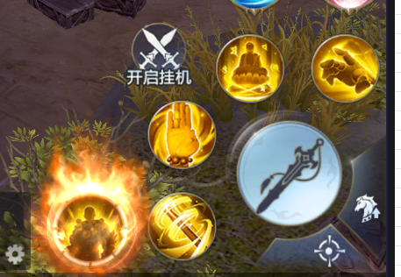

点击切换展开右侧按钮&怪物血条显示位置

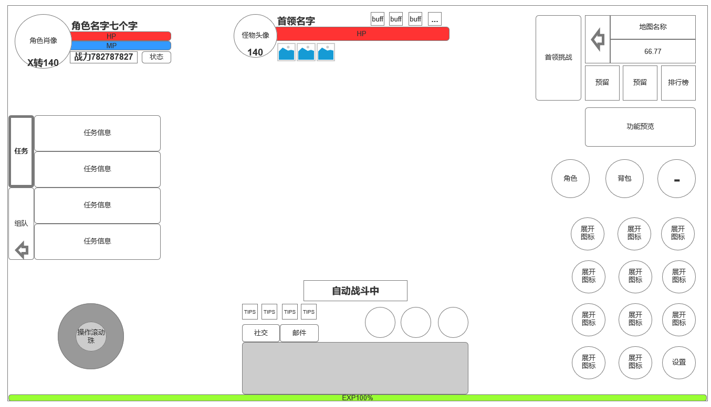

具体副本&功能场景主界面显示信息

参考界面
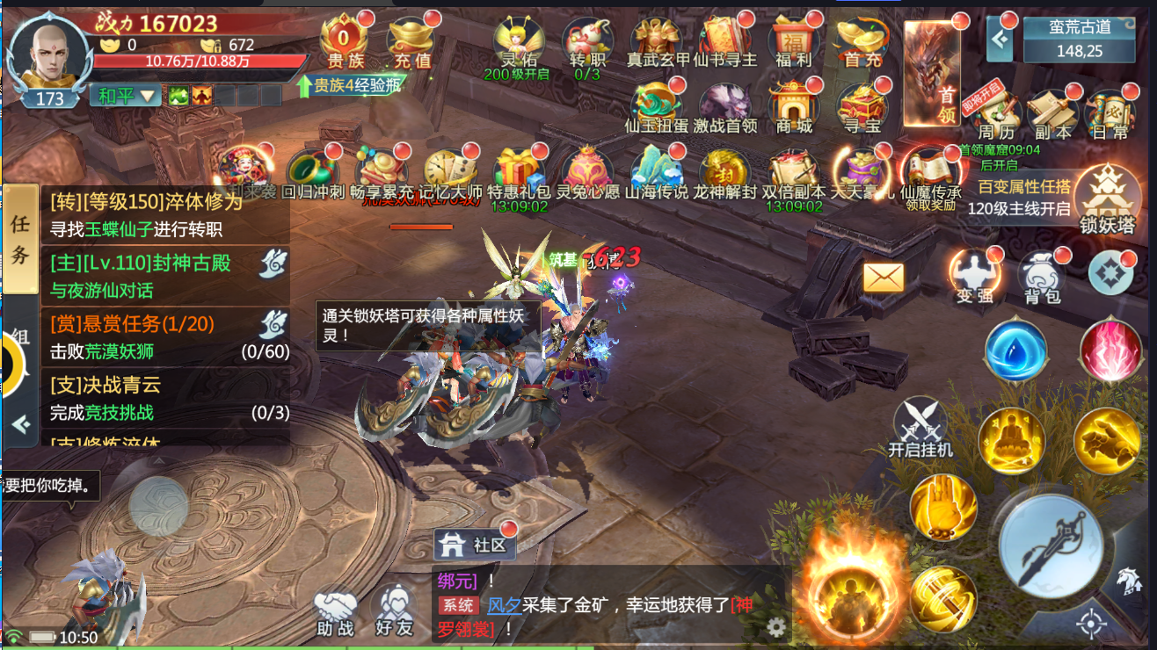
参考图

 | 参考游戏—青云诀

